(1) Test Scenario
No | Scenario Name | Scenario Description | Test Priority | Pre condition | Scenario Type | Test Steps | Expected Result | Actual Result | Planned Date | Planned Duration (min) | Execution Date | Actual Duration (min) | Tester | Status by Tester | Final Status by Planner | Comments | Actual Result
1 | Akses Web Book Store Application | user dapat mengakses Book Store Application | High | - | Positive | -akses link https://demoqa.com/books | user dapat mengakses Book Store Application | 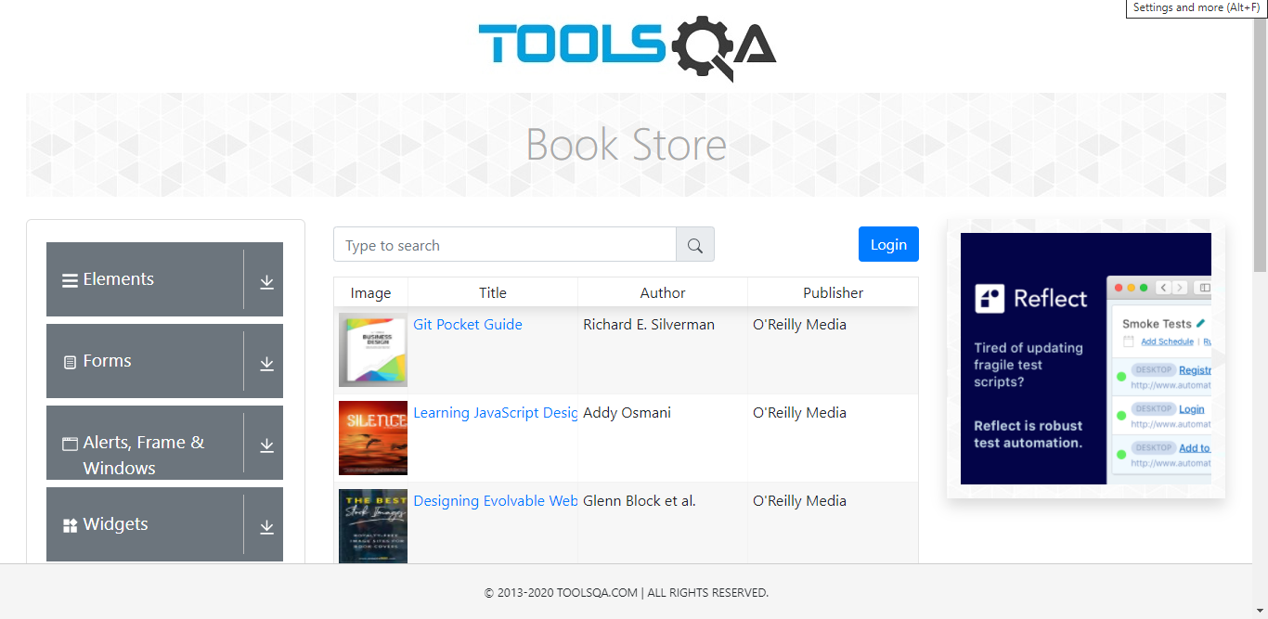 | 24-Mar-21 | 20 | 24-Mar-21 | 10 | M. Ali Ridha | Passed | Passed
2 | Daftar akun Book Store Application | user dapat melakukan pemdaftaran akun pada website Book Store Application | High | - | Positive | -akses link https://demoqa.com/books -klik tombol login -klik tombol New User -isi form registrasi -klik register | user dapat melakukan pemdaftaran akun pada website Book Store Application | 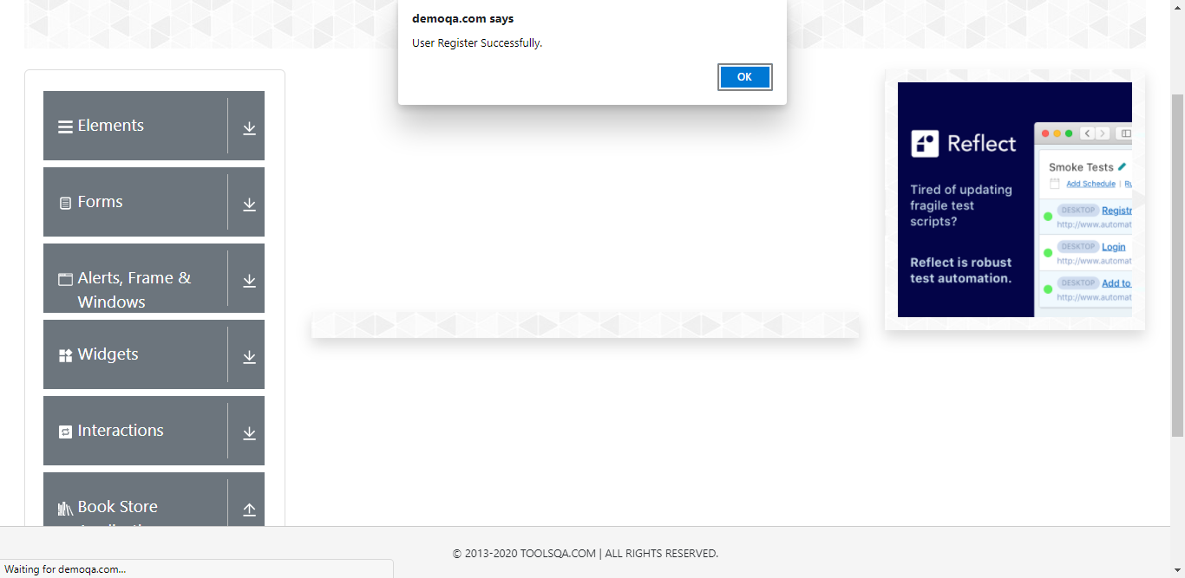 | 24-Mar-21 | 20 | 24-Mar-21 | 10 | M. Ali Ridha | Passed | Passed
3 | Gagal daftar akun Book Store Application | user tidak dapat melakukan daftar akun pada Book Store Application ketika form yang mandatory tidak diisi | High | - | Negative | -akses link https://demoqa.com/books -klik tombol login -klik tombol New User -kosongkan form registrasi -klik register | User gagal daftar akun Book Store Application | 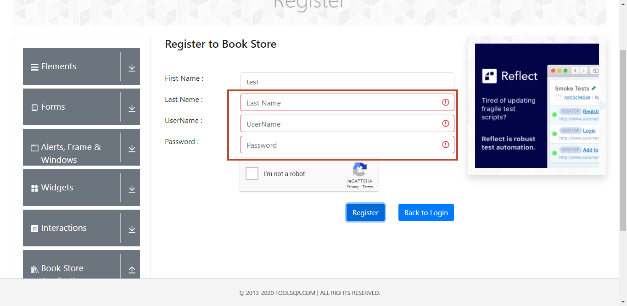 | 24-Mar-21 | 20 | 24-Mar-21 | 10 | M. Ali Ridha | Passed | Passed
4 | Gagal daftar akun Book Store Application | User tidak bisa melakukan daftar akun dengan username yang sudah didaftarkan sebelumnya / dengan username yang sudah ada | High | Sudah ada username yang dipakai | Negative | -akses link https://demoqa.com/books -klik tombol login -klik tombol New User -isi form -pada kolom username gunakan dengan akun yang sudah terdaftar -klik register | User gagal daftar akun Book Store Application | 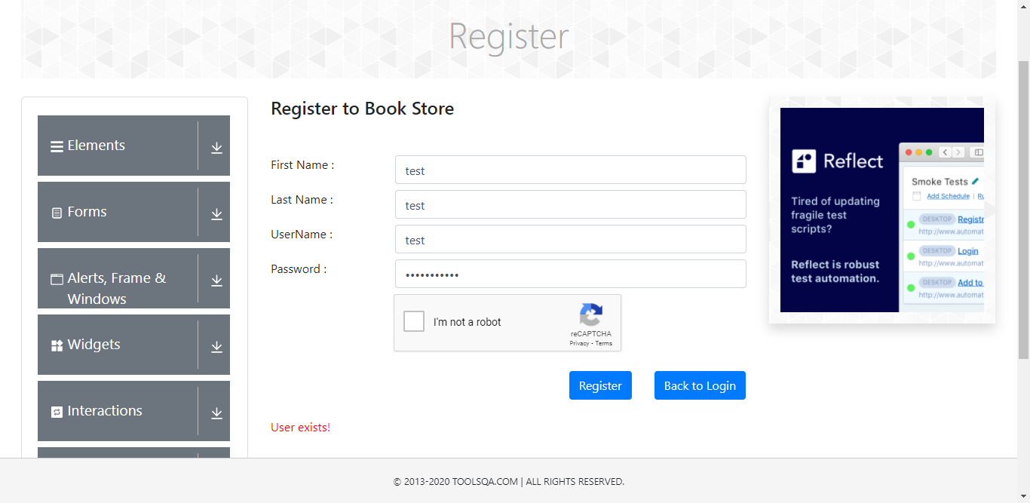 | 24-Mar-21 | 20 | 24-Mar-21 | 10 | M. Ali Ridha | Passed | Passed
5 | Berhasil login | user dapat Masuk dengan Akun yang Valid yang sudah didaftarkan | High | Memiliki akun yang valid yang sudah di daftarkan | Positive | -akses link https://demoqa.com/books -klik tombol login -isi Username -isi password -klik tombol login | User berhasil login | 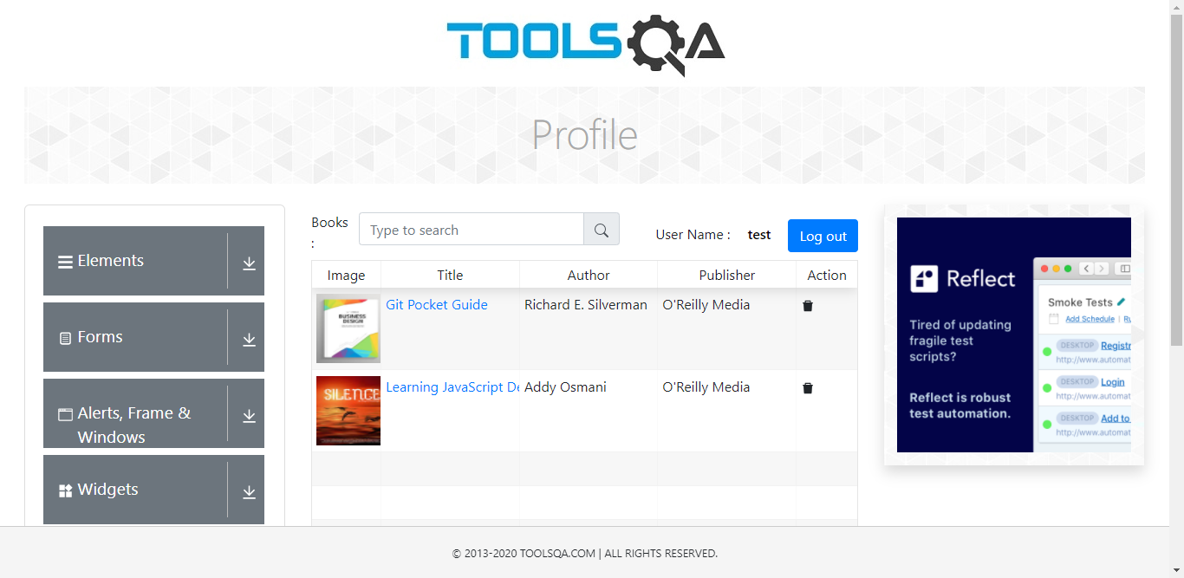 | 24-Mar-21 | 20 | 24-Mar-21 | 10 | M. Ali Ridha | Passed | Passed
6 | Gagal Login web Book Store Application | user tidak dapat Login dengan Username dan Password yang tidak valid | High | Memiliki akun yang valid yang sudah di daftarkan | Negative | -akses link https://demoqa.com/books -klik button login -isi username dan password yang tidak valid -klik button login | User gagal login | 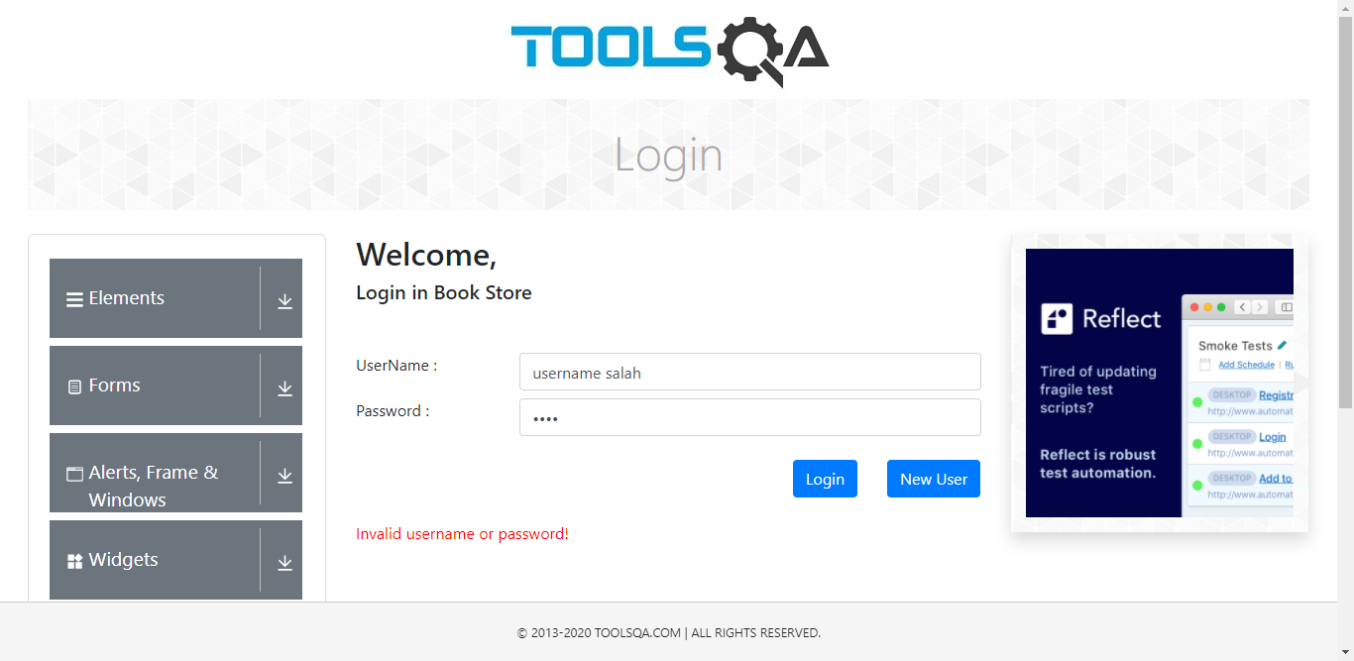 | 24-Mar-21 | 20 | 24-Mar-21 | 10 | M. Ali Ridha | Passed | Passed
7 | Gagal Login web Book Store Application | user tidak dapat Login dengan username yang Valid dan Kata Sandi yang tidak valid | High | Memiliki akun yang valid yang sudah di daftarkan | Negative | -akses link https://demoqa.com/books -klik button login -isi username yang valid -isi password yang tidak valid -klik button login | User gagal login |  | 24-Mar-21 | 20 | 24-Mar-21 | 10 | M. Ali Ridha | Passed | Passed
8 | Gagal Login web Book Store Application | user tidak dapat masuk dengan username yang tidak valid dan Kata Sandi yang valid | High | Memiliki akun yang valid yang sudah di daftarkan | Negative | -akses link https://demoqa.com/books -klik button login -isi username yang tidaj valid -isi password yang valid -klik button login | User gagal login |  | 24-Mar-21 | 20 | 24-Mar-21 | 10 | M. Ali Ridha | Passed | Passed
9 | Gagal Login web Book Store Application | user tidak dapat masuk dengan username atau Kata Sandi kosong | High | Memiliki akun yang valid yang sudah di daftarkan | Negative | -akses link https://demoqa.com/books -klik button login -kosongkan username -kosongkan password -klik button login | User gagal login | 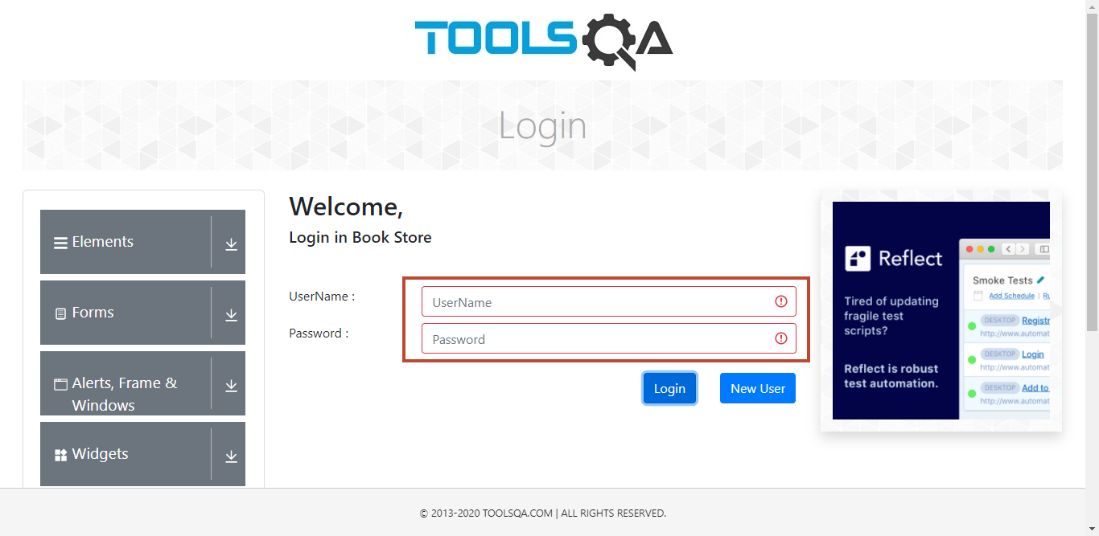 | 24-Mar-21 | 20 | 24-Mar-21 | 10 | M. Ali Ridha | Passed | Passed
10 | Cek Pop up message / alert ketika user gagal login | Ada pop up message / alert ketika user gagal login | High | Memiliki akun yang valid yang sudah di daftarkan | Positive | -akses link https://demoqa.com/books -klik button login -kosongkan username -kosongkan password -klik button login | Ada pop up message / alert ketika user gagal login | 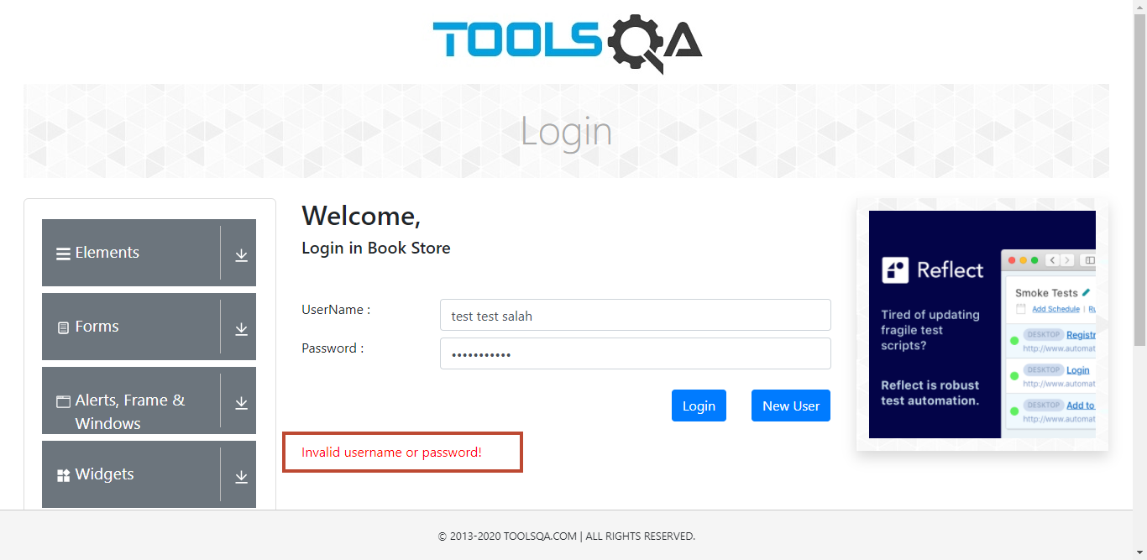 | 24-Mar-21 | 20 | 24-Mar-21 | 10 | M. Ali Ridha | Passed | Passed
11 | Tombol enter berfungsi sebagai pengganti tombol Masuk ketika username dan password sudah terisi | Tombol enter berfungsi sebagai pengganti tombol Masuk ketika username dan password sudah terisi | High | Memiliki akun yang valid yang sudah di daftarkan | Positive | -akses link https://demoqa.com/books -klik button login -isi username dan password yang valid -klik tombol enter pada keyboard | Tombol enter berfungsi sebagai pengganti tombol Masuk ketika username dan password sudah terisi |  | 24-Mar-21 | 20 | 24-Mar-21 | 10 | M. Ali Ridha | Passed | Passed
12 | mengklik tombol kembali pada browser setelah login berhasil | mengklik tombol kembali browser setelah login berhasil seharusnya tidak membawa user ke login page | High | Berhasil login | Negative | -akses link https://demoqa.com/books -klik button login -isi username dan password yang valid -klik button login -klik tombol go to back pada browser | tetap pada home page web Book Store Application dengan kondisi tetap login | 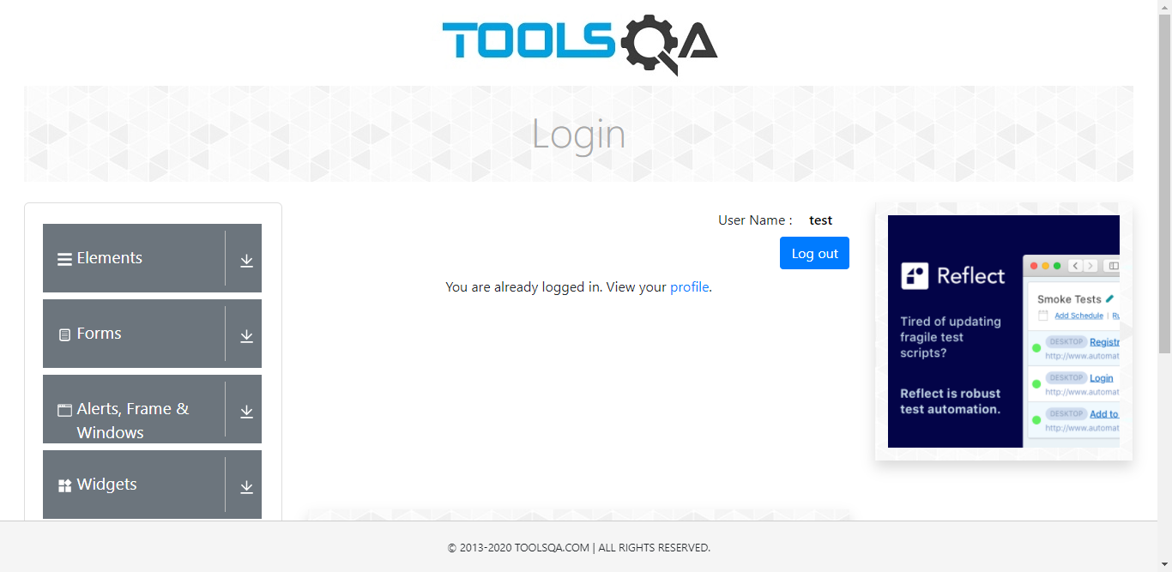 | 24-Mar-21 | 20 | 24-Mar-21 | 10 | M. Ali Ridha | Passed | Passed
13 | mengklik tombol kembali browser setelah berhasil logout | mengklik tombol kembali browser setelah berhasil logout seharusnya tidak membawa user ke dalam akun Book Store Application | High | Berhasil logout | Negative | -klik akun -klik sign out -klik tombol go to back pada browser | user tetap pada web Book Store Application dengan kondisi sudah logout |  | 24-Mar-21 | 20 | 24-Mar-21 | 10 | M. Ali Ridha | Passed | Passed
14 | Cek format kolom kata sandi pada login page | kata sandi dalam format tersembunyi (masked form / password type) saat dimasukkan | High | berhasil akses login page | Positive | -akses link https://demoqa.com/books -klik button login -isi username -isi password | kata sandi dalam format tersembunyi (masked form / password type) saat dimasukkan | 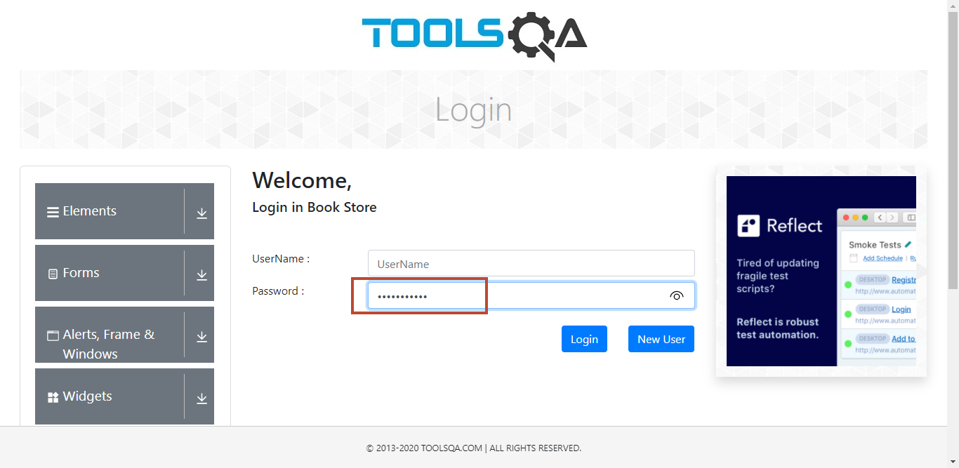 | 24-Mar-21 | 20 | 24-Mar-21 | 10 | M. Ali Ridha | Passed | Passed
15 | Cek format kolom kata sandi pada login page | Sistem seharusnya tidak mengizinkan user untuk menyalin dan menempelkan kata sandi. | High | berhasil akses login page | Negative | -akses link https://demoqa.com/books -klik button login -isi username -isi password -copy password -paste pada notepad | Password tidak bisa di copy paste | 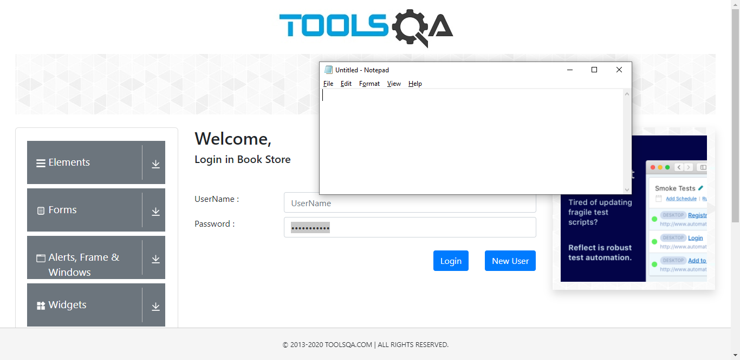 | 24-Mar-21 | 20 | 24-Mar-21 | 10 | M. Ali Ridha | Passed | Passed
16 | pastikan list buku muncul di layar | sistem harus bisa manemapilkan list buku pada web | High | berhasil login ke web Book Store Application | Positive | -akses menu Book Store | list buku berhasil ditampilkan pada web | 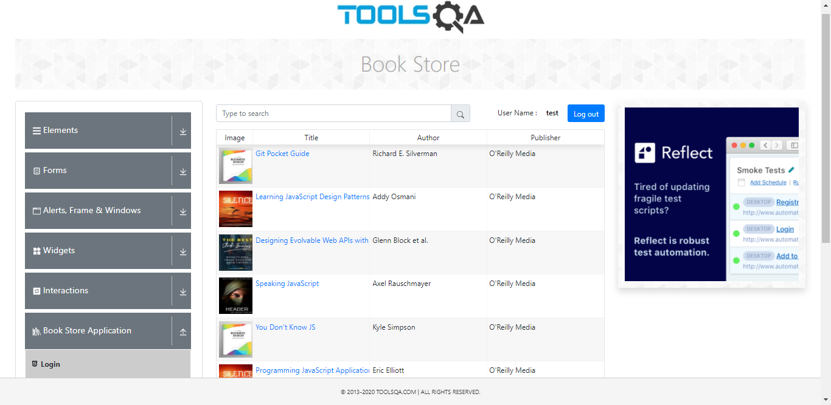 | 24-Mar-21 | 20 | 24-Mar-21 | 10 | M. Ali Ridha | Passed | Passed
17 | User bisa set rows tiap page | user dapat mengatur jumlah rows yang dimunculkan pada web sesuai dengan pilihan yang ada pada dropdown rows | High | berhasil login ke web Book Store Application | Positive | -akses menu Book Store -pilih jumlah rows yang ada pada dropdown dibawah list buku | user dapat mengatur jumlah rows yang dimunculkan pada web sesuai dengan pilihan yang ada pada dropdown rows | 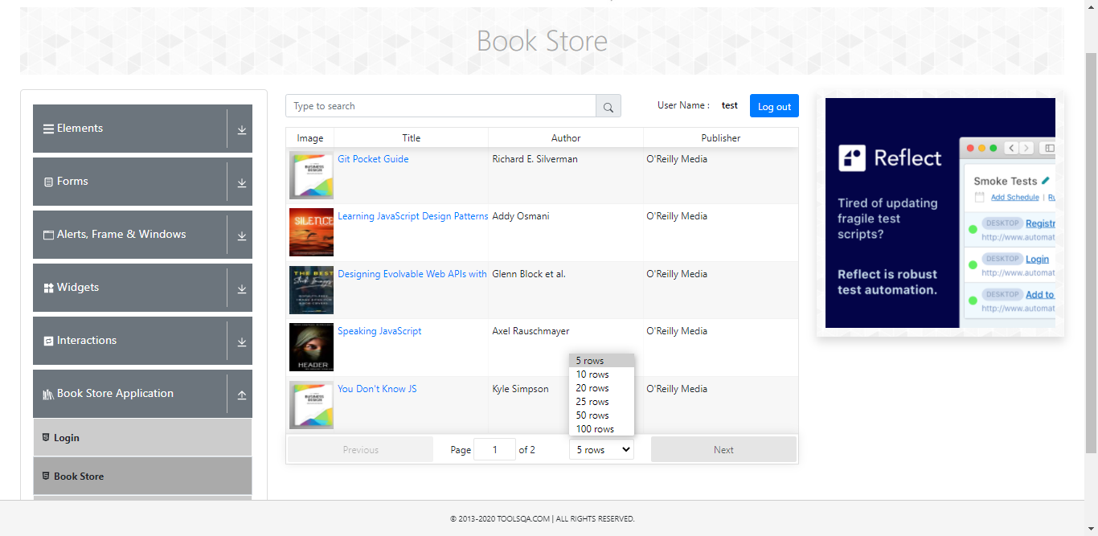 | 24-Mar-21 | 20 | 24-Mar-21 | 10 | M. Ali Ridha | Passed | Passed
18 | User bisa melakukan pindah page | user bisa memindahkan page ke page selanjutnya atau sebelumnya jika data ada | High | berhasil login ke web Book Store Application | Positive | -akses menu Book Store -klik tombol Next / isi page sesuai yang diinginkan (pastikan tidak melebihi jumlah page yang ada) | berhasil pindah atau ganti page | 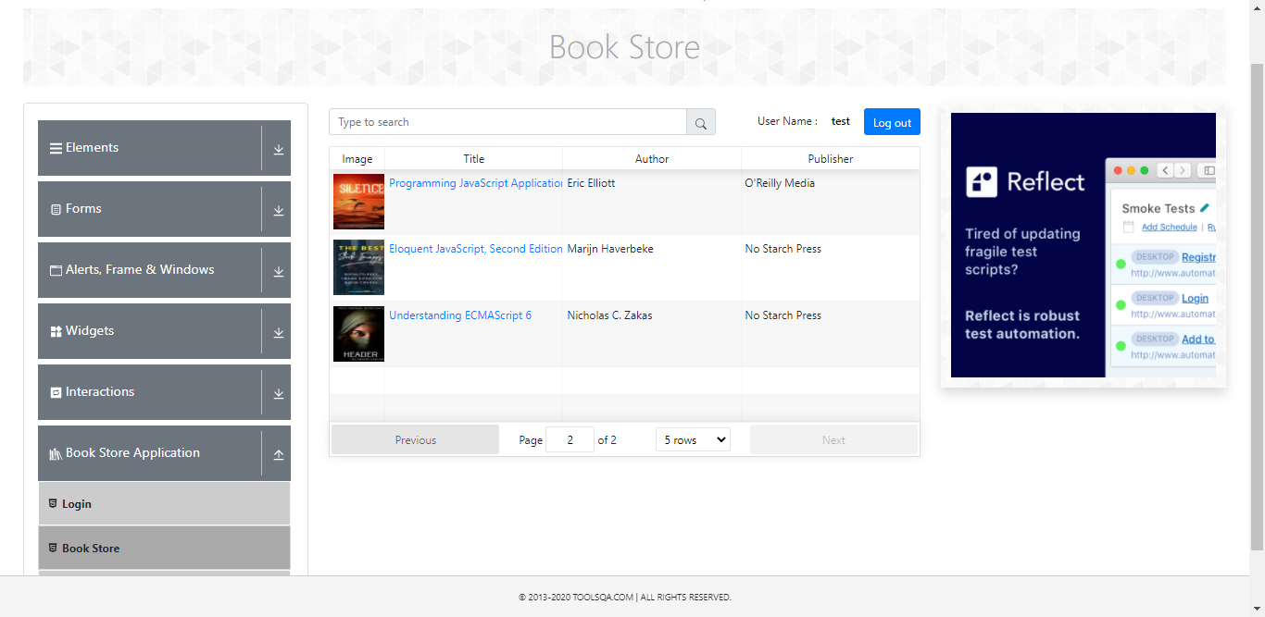 | 24-Mar-21 | 20 | 24-Mar-21 | 10 | M. Ali Ridha | Passed | Passed
19 | Pilih buku | user dapat memilih buku untuk melihat detail buku | High | berhasil login ke web Book Store Application | Positive | -akses menu Book Store -pilih buku yang ingin dilihat detailnya -klik buku | berhasil memilih buku dan detail buku berhasil ditampilkan | 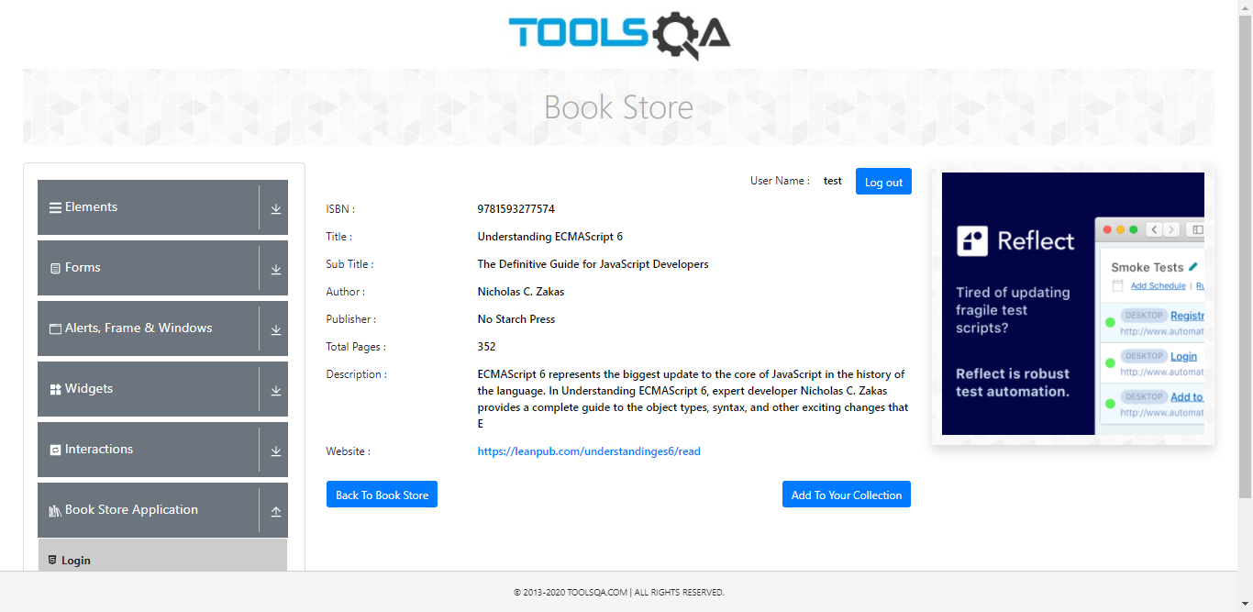 | 24-Mar-21 | 20 | 24-Mar-21 | 10 | M. Ali Ridha | Passed | Passed
20 | Add to your collection | user dapat menambahkan buku yang sudah dipilih ke koleksi di profil nya | High | berhasil login ke web Book Store Application | Positive | -akses menu Book Store -pilih buku yang ingin dilihat detailnya -klik buku -klik tombol Add to your collection | berhasil menambahkan buku ke collection | 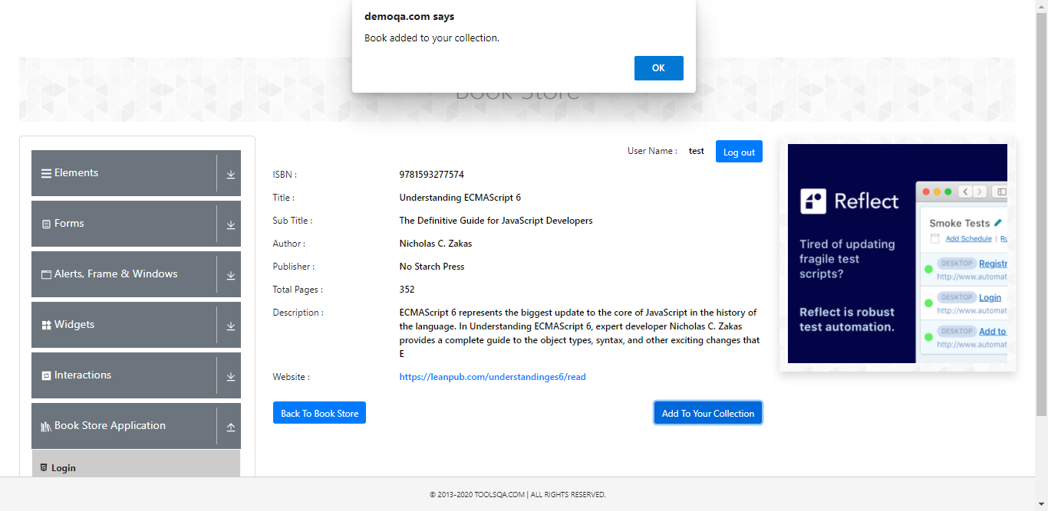 | 24-Mar-21 | 20 | 24-Mar-21 | 10 | M. Ali Ridha | Passed | Passed
21 | Back to book store | sistem bisa kembali ke list buku yang ditampilkan | High | berhasil login ke web Book Store Application | Positive | -akses menu Book Store -pilih buku yang ingin dilihat detailnya -klik buku -klik tombol Back to book store | berhasil kembali ke menu Book Store / list buku | 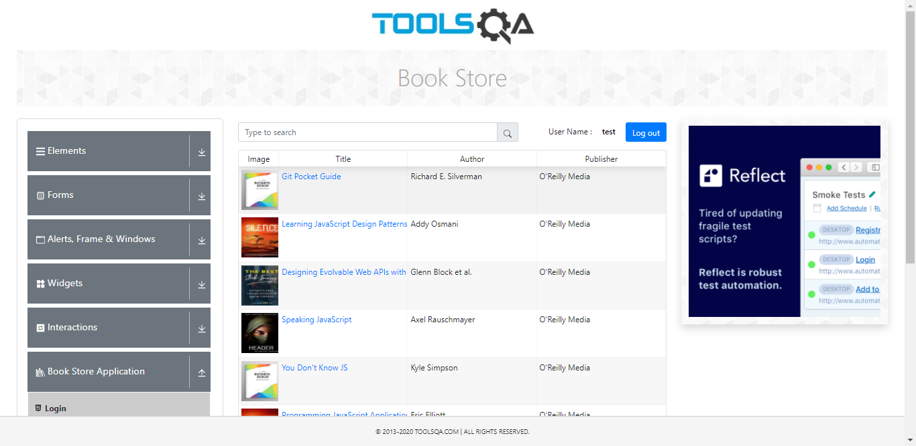 | 24-Mar-21 | 20 | 24-Mar-21 | 10 | M. Ali Ridha | Passed | Passed
22 | akses menu profil | user dapat mengakses menu profile | High | berhasil login ke web Book Store Application | Positive | -akses menu Profile | berhasil akses menu profile | 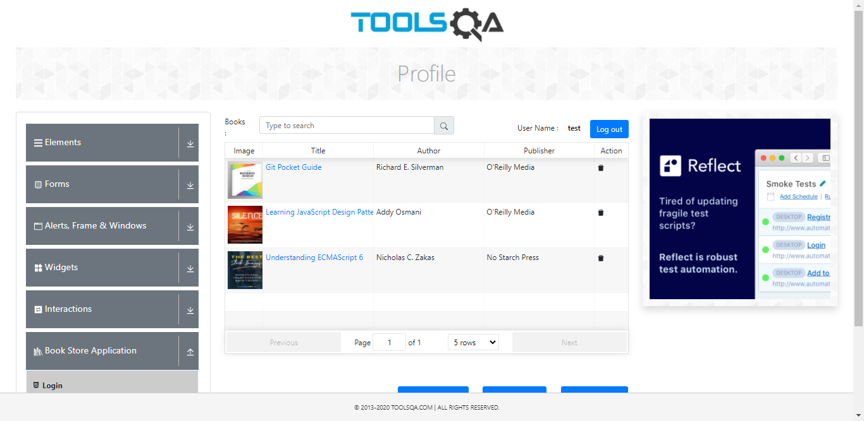 | 24-Mar-21 | 20 | 24-Mar-21 | 10 | M. Ali Ridha | Passed | Passed
23 | Hapus buku pada collection di profile | user dapat menghapus buku dari koleksi yang ada di profile | High | sudah ada buku yang ditambahkan di collection | Positive | -akses menu Profile -pilih buku yang ingin dihapus -klik tombol icon sampah pada kolom action -klik ok | buku yang dipilih berhasil dihapus dari collection | 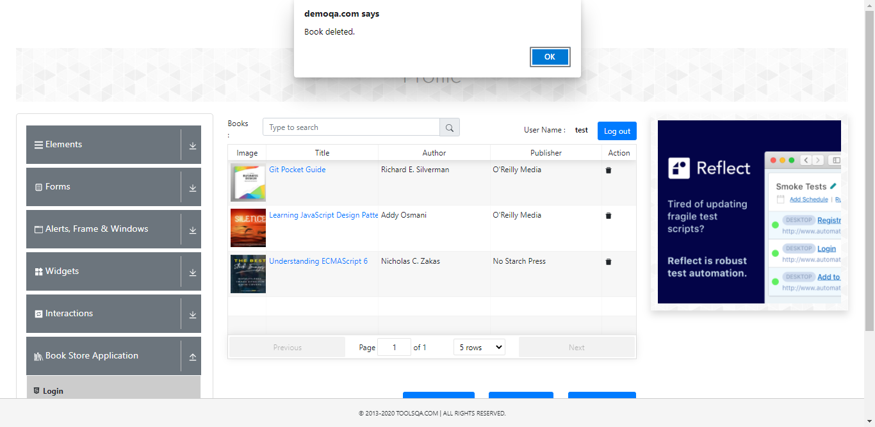 | 24-Mar-21 | 20 | 24-Mar-21 | 10 | M. Ali Ridha | Passed | Passed
24 | Hapus semua buku pada collection di profile | user dapat menghapus buku dari koleksi yang ada di profile | High | sudah ada buku yang ditambahkan di collection | Positive | -akses menu Profile -klik tombol Delete All Books -klik yes | semua buku berhasil dihapus dari collection | 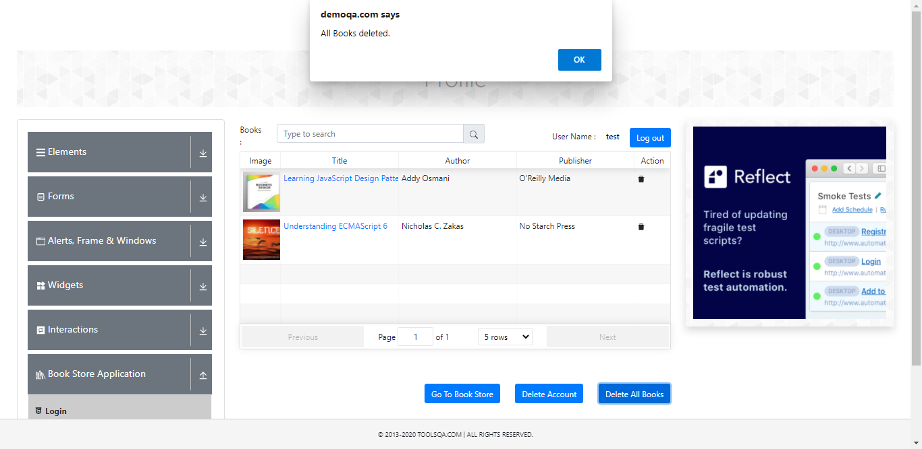 | 24-Mar-21 | 20 | 24-Mar-21 | 10 | M. Ali Ridha | Passed | Passed
25 | delete account | user dapat mengahpus akun sendiri | High | berhasil login ke web Book Store Application | Positive | -akses menu Profile -klik tombol Delete Account -klik yes | akun berhasil dihapus | 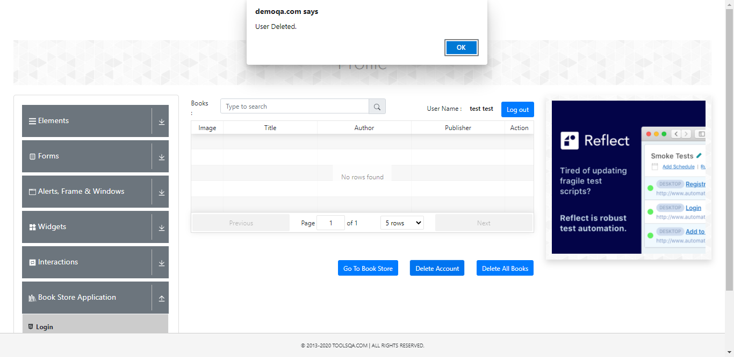 | 24-Mar-21 | 20 | 24-Mar-21 | 10 | M. Ali Ridha | Passed | Passed
26 | logout | user dapat melakukan logout dari sistem | High | berhasil login ke web Book Store Application | Positive | -klik tombol logout | berhasil logout | 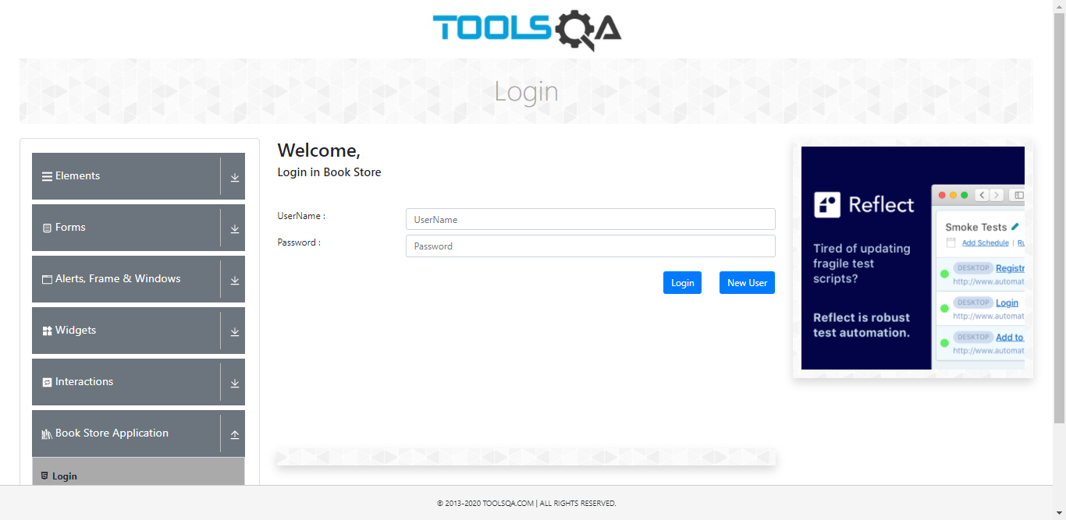 | 24-Mar-21 | 20 | 24-Mar-21 | 10 | M. Ali Ridha | Passed | Passed
27 | cek akun yang sudah dihapus | setelah akun dihapus maka tidak bisa login dengan akun yang sudah dihapus | High | Akun sudah dihapus | Negative | -askes login page -login menggunakan akun yang sudah dihapus | gagal login |  | 24-Mar-21 | 20 | 24-Mar-21 | 10 | M. Ali Ridha | Passed | Passed

 |  |  |  |  | Negative

